Hoja1
2023-09-11 11:27:21

LA PAZ 28 - HAEDO 4460-2005
BUENOS AIRES luquearti@gmail.com
____________________________________________________________________________________
"Bisagras FICHAS”
“Para Carpintería de Madera"
"Reversibles"

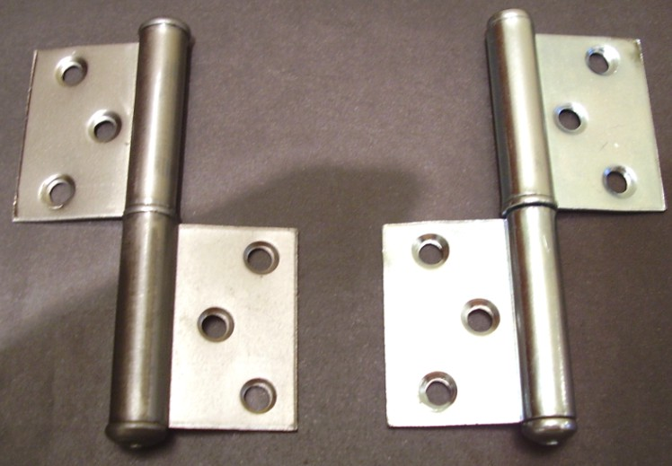
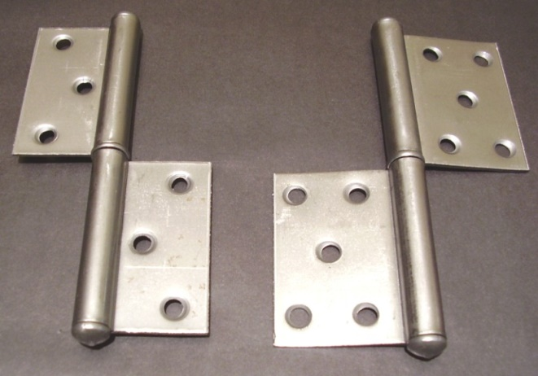

COD. | DESCRIPCION | PRECIO
B-502 | Bisagra FICHA 80x20x1.25mm. | 174.985
B-500 | Bisagra FICHA 2x3x1.50mm. | 185.113
B-501 | Bisagra FICHA 2x5x1.50mm | 199.332

ENVASE: Bolsa x 24 unidades

